Map
맵의 생성은 아래의 규칙을 따른다.
맵 생성 흐름

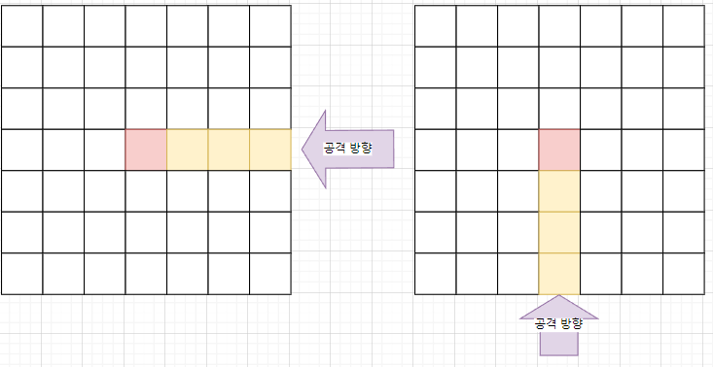
1. 7X7 크기의 초기맵에서 시작한다. 공격로 시작 방향을 랜덤으로 결정한다. |  |  | 2. '확장'을 수행하면 공격로의 방향으로 맵이 확장되며 랜덤으로 맵이 구성된다. |  | 3. 공격을 막아내면 공격로의 방향으로 맵을 다시 확장한다.
 |  |  | 확장된 맵에 타워를 배치하고 '시작'을 수행하면 공격이 시작된다. |  | 2번 처럼 확장->설치->시작 의 단계를 반복한다.
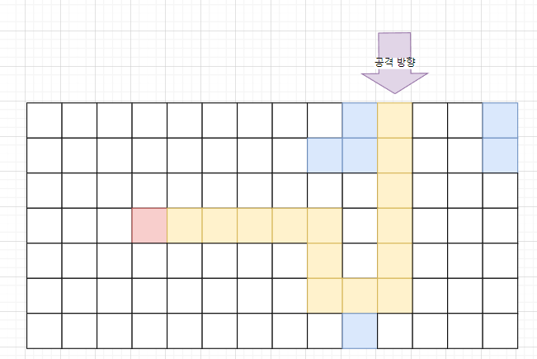
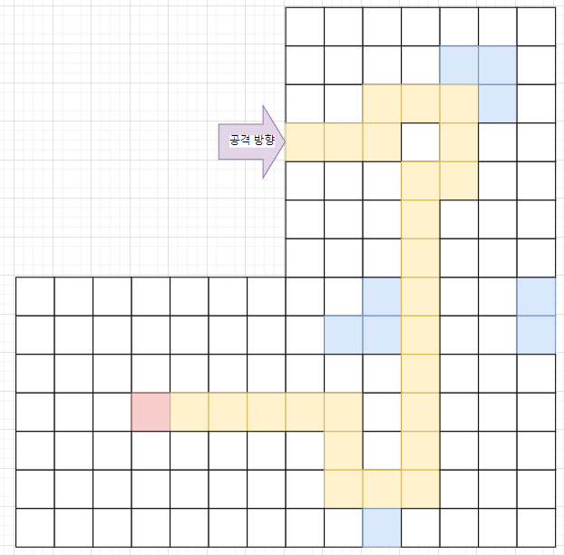

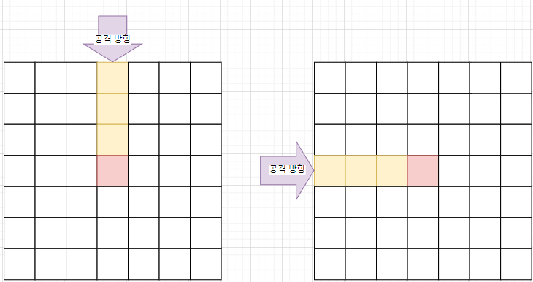

 |  |  | 확장, 시작 버튼에 대한 UI 배치 필요 |  | 4. 최대 확장에 도달하면 게임이 종료된다.
 |  |  | Map UI Frame에서 후술 |  | *게임 승리 조건에 보스 몬스터 등장& 처치여부 결정 필요

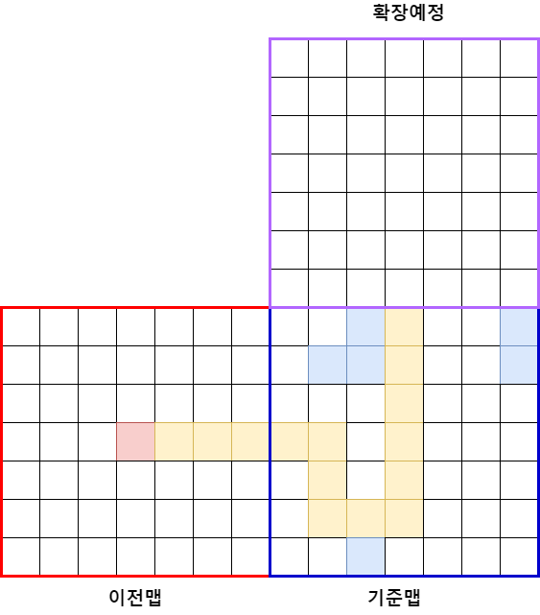
맵 생성 규칙
맵의 생성은 맵 패턴을 다수 정해두고 그 안에서 무작위로 선택 한다. (맵 패턴 규칙 아래에 후술)

맵은 이전맵, 기준맵, 확장예정으로 구분하여 판단한다.
이전맵 | 기준맵의 바로 이전에 생성한 맵이다. 반드시 기준맵과 길이 연결되어있다.
기준맵 | 생성 지점을 판단하는 기준이 되는 맵이다. 방향 정보를 제공한다.
확장예정 | 기준점의 방향정보를 토대로 패턴중에서 공격로가 연결되도록 선택하여 확장을 예정한다.

확장 예정은 아래의 분기에 따라 기준점으로 바뀌거나 취소하고 재생성 시도한다.
가) 확장예정에 맵이 존재하지 않는 경우 확장을 1차 확정하고 패턴을 선택한다.
나) 확장예정에 맵이 이미 존재하는 경우 확장을 멈춘다.

예외 상황과 대응방안

1)확장예정을 확정했지만 공격로가 끊어지는 경우 |  | 2)분기점 없이 공격로가 이어져 더 이상 확장이 불가능한 경우 |  | 3)확장 예정이 서로 겹치는 경우
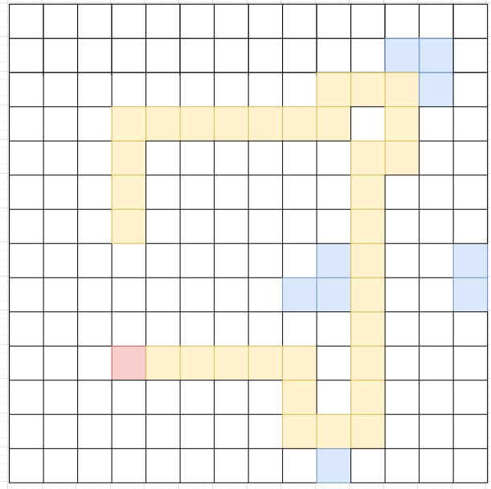
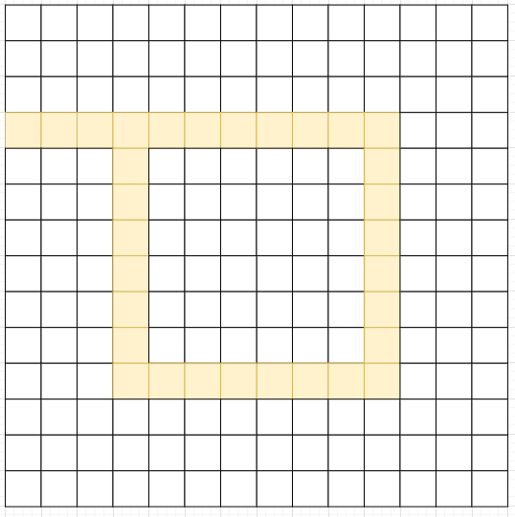
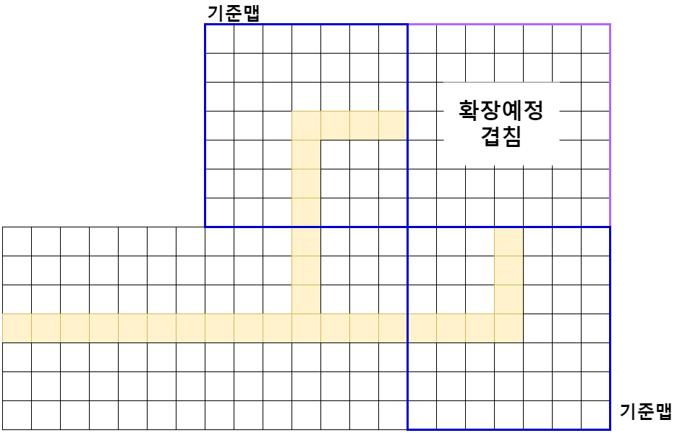

확장예정을 확정 시키기전에 확장예정의 예정(확장예정의 방향)을 판단하여 미리 취소한다.

 |  |  |  | 3-1) 두 기준맵의 방향정보를 토대로 무조건 3방향 패턴을 선택한다.
 |  |  |  | 문제점 : 확장예정의 겹침 여부를 어떻게 판단할 것인가

4) 이전에 생성된 맵에 의해 확장예정에 맵이 없지만 향후 확장방향이 막힌 경우
기준점과 확장예정, 예정의 예정, 이전맵을 포함해 주변 9칸 안에 맵이 정사각형을 이루면 확장예정을 모두 취소

Pattern
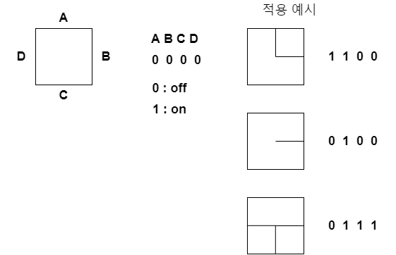
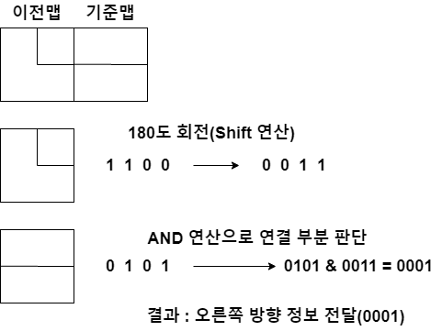
맵 패턴 규칙
맵 패턴은 기본형과 응용형으로 나누어 Pattern ID를 결정한다.
기본형은 맵 패턴의 연결방향을 결정한다.
기본ID는 아래와 같이 4비트를 활용해 설정한다.
비트를 활용하여 구현의 편의성과 패턴의 관리를 용이하게 한다. | 기준맵의 방향 정보는 이전맵의 기본ID 와 AND 연산을 통해 결정한다.

